Загальні пояснення
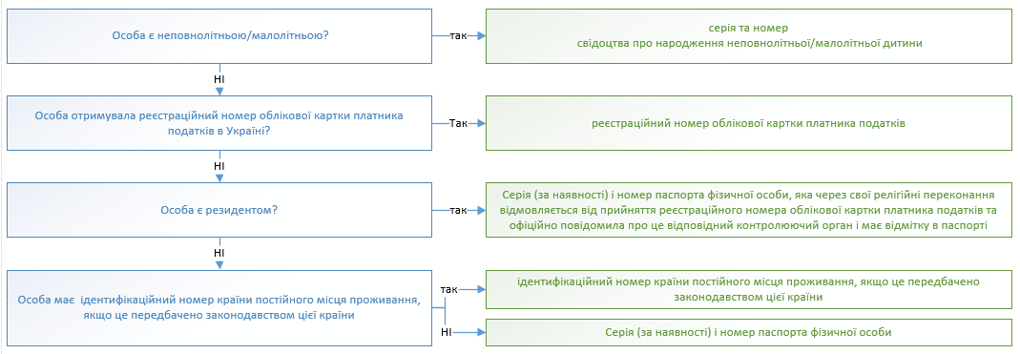
Загальні пояснення щодо заповнення
1. Заповненню підлягають вкладки Т 1- Т 12, інформація з яких відображається на вкладці "Для друку"

2. При заповненні таблиці 1 ряд значень (складові частини адреси) обираються з випадаючих списків відповідного поля. У випадку відсутності випадаючих списків (необхідне значення копіювати з вкладки "Довідники").

3. Перед друком Анкети (вкладка "Для друку") обов'язково перевірте, чи текст відображається у повному обсязі. Якщо текст відображається не у повному обсязі, необхідно збільшити ширину рядка.

4 Таблицями передбачено максимально можливу кількість строк до заповнення. Перед роздрукуванням незаповнені/зайві строки таблиць на вкладці "Для друку" необхідно cховати. (за виключенням першого рядка таблиці).

5. Для запобігання блокувань користувачем діапазонів таблиць (переносяться з текстом, що копіюється з сторінок сайтів або інших книг Excel та мають автоматично встановлений маркер блокування даних), рекомендується перед вставленням даних правою клавішею миші відкрити додаткове меню і скористатись меню «Спеціальна вставка» (вставити як «текст» для даних, що копіюються з сайтів, або як «значення» для даних, що переносяться з інших файлів Excel)

Правила зазначення ідентифікаційного номера юридичної особи

Правила зазначення ідентифікаційного номера фізичної особи

